상품제안서
HO 클러치 메모패드 / 노트패드 A5 | 상품코드: F15020

 |  |  |  |  |  |  | 02-412-0044 | www.easy1.co.kr
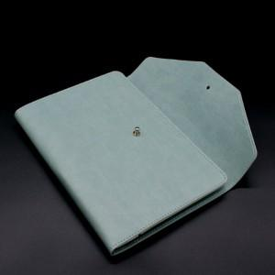

【상세/제작정보】 | 클러치 모양으로 세련된 느낌의 메모패드

【인쇄/포장옵션】 | 불박 / OPP(비닐)

【공급단가】 | 수량 | 100~ | 300~ | 500~ | 1,000~ | 3,000~
*VAT별도 | 단가 | 14,080원 | 13,750원 | 13,530원 | 13,200원 | 12,650원

【상품 URL】 | https://dev.easy1.co.kr:443/src/goods_detail.php?gdno=15020

